亮丽
吊牌订购单
供应商： | 上海汭珩包装科技有限公司 |  |  |  | 下单日期： | 2025-06-19
 |  |  |  |  | 交货日期： | 2025-06-25
订单号 | 款号 |  | 数量/个 | 单价（元/个） | 说明 | 备注
633140 | 422274 | MS-1000/3 | 2400 | 0.055 | 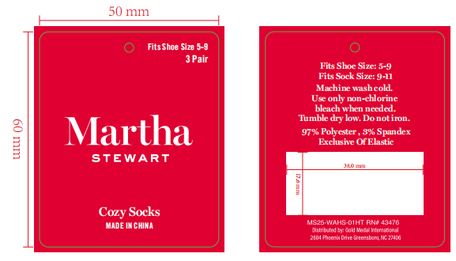 | 3双包
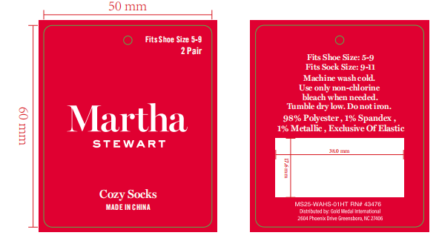
 |  | MS-1001/3 | 2400
 |  | MS-2000/2 | 1600 |  |  | 2双包
633141 | 422270 | MS-1000/3 | 1800 |  |  | 3双包
 |  | MS-1001/3 | 1800
 |  | MS-2000/2 | 1200 |  |  | 2双包
合 计： |  |  | 11200
制单： |  |  |  | 批准：

